Esai
 | Jawab Tiga (3) soal di bawah ini! Scroll ke bawah | BOBOT: 30% | 0
 | Isilah jawaban di bawah masing-masing soal yang Anda pilih
 | Anda boleh menyisipkan baris/row jika ruang jawaban tidak mencukupi | Nilai Dosen

1 | Yayasan A hendak membuka kantor cabang baru. Perkiraan pegawai yang akan bekerja di kantor baru tersebut adalah 5-10 orang. Anda dimintai pendapat terkait keputusan instalasi internet berbasis kabel atau wireless. Berikan penjelasan mengenai poin-poin yang perlu dipertimbangkan dilengkapi oleh penjelasan-penjelasannya!

Jawaban | hal yang perlu dipertimbangkan dalam memilih internet berbasis kabel atau wireless:
 | Kelebihan internet berbasis kabel :
 | 1.jika digunakan untuk mentransfer data, data yang dapat di transfer lebih banyak dalam satu waktu yang sama
 | 2. Data yang di transfer cepat dan akurat
 | 3.Minim terjadinya eror saat melakukan pekerjaan
 | Kekurangan Internet berbasis kabel :
 | 1.Kurang efisien dalam segi dimensi
 | 2.Membahayakan jika tempat perusahaan itu banyak tergenang air

 | Kelebihan Internet berbasis wireless :
 | 1.Efisien terhadap dalam segi waktu dan dimensi
 | 2.Hemat pengeluaran karena semakin berkembangnya teknologi, banyak produk wireless dengan kualitas bagus dan harga yang lebih murah
 | 3.Tempat pekerjaan terlihat rapih
 | 4. Bisa digunakan dengan jarak yang lebih jauh daripada basis kabel
 | Kekurangan Internet berbasis Wireless :
 | 1.Rawan Terjadi eror pada sistem wireless yang digunakan
 | 2.Terjadi lag pada saat ingin mentransfer banyak data

 | Kesimpulan : Pada kasus yang dialami oleh yayasan A hal hal yang perlu dipertimbangkan adalah bagaimana lingkungan kantor tersebut , berapa sumber daya yag dibutuhkan, dan bagaimana sumber daya yang akan di rekrut, Karena hal ini akan memengaruhi basis internet yang akan digunakan, maka dari itu hal ini dapat disuaikan dengan kelemahan dan kelebihan yang ada di atas

2 | Jelaskan satu contoh kasus cybercrime yang terjadi di Indonesia. Apa kemungkinan penyebabnya, apa dampaknya dan bagaimana sebaiknya cara untuk menanggulanginya.

Jawaban | Kasus yang belum lama terjadi mengenai cybercrime di Indonesia adalah Hilangnya data-data penting yang ada pada pusat, yang kabarnya diakibatkan karena adanya ransomware, hal ini berdampak pada menghambat jalannya pendataan seperti, pendataan paspor, kependudukan, catatan sipil, dan yang lainnya, Namun banyak berita beredar bahwa pihak pemerintah tidak mempunyai backup data sehingga untuk pemulihan kasis ini berlangsung cukup lama, padahal seharusnya untuk segi pemerintahan wajib memiliki lebih dari 1 backup data, hal krusial ini perlu diperhatikan dimasa yang akan datang, sehingga kedepannya pemerintah perlu memiliki backup data dalam pelaksanaan pendataan.

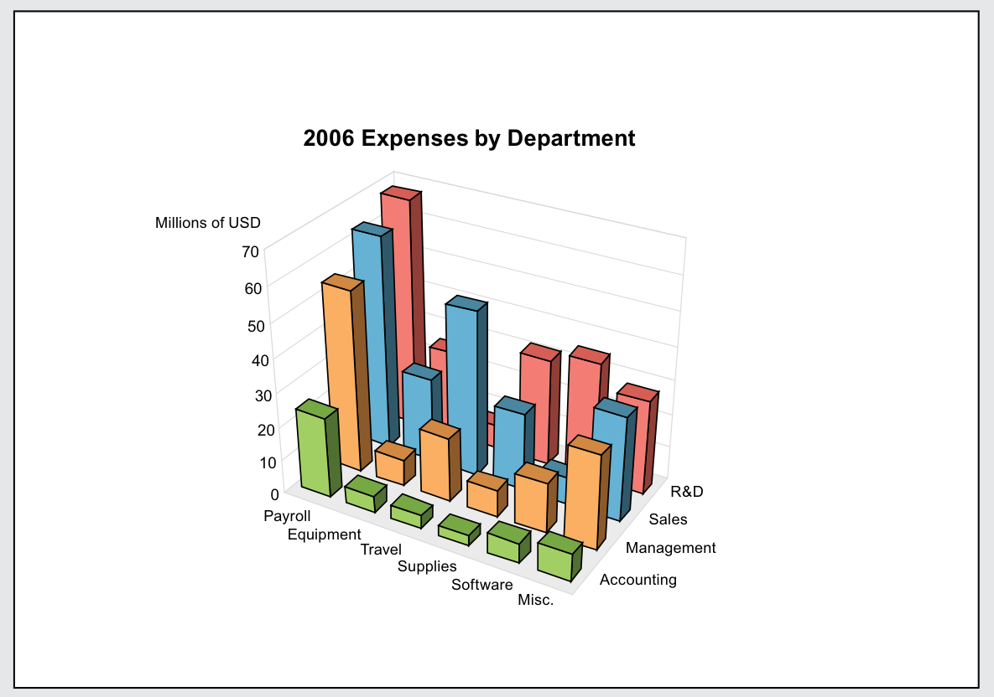
3 | Berikut ini adalah penyajian informasi terkait pengeluaran Perusahaan berdasarkan Departemen. Saudara dimintai tugas oleh Kepala Sales Department yang akan menyajikan informasi terkait biaya perjalanan (Travel Expense). Berdasarkan gambar di samping, perbaikan apa saja yang sebaiknya Saudara lakukan agar informasi yang disajikan lebih informatif dan dapat dipahami dengan mudah oleh orang lain yang akan melihat gambar tersebut!
 | Saudara boleh membuat grafik dengan data yang tersedia di bawah gambar
2006 expenses by Department
Jawaban

 |  |  |  | R&D | Sales | Management | Accounting
 |  |  | Payroll | 68 | 61.5 | 52 | 23
 |  |  | Equipment | 21 | 21 | 7 | 5
 |  |  | Travel | 5 | 39 | 18 | 3
 |  |  | Supplies | 30 | 20 | 7 | 2
 |  |  | Software | 35 | 33 | 15 | 6
 |  |  | Misc | 25 | 26 | 24 | 8

